Produits
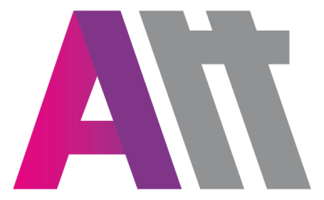
 |  |  | ATOUTERRAIN
 |  |  | 25 allée du cobalt 77176 Savigny le Temple
 |  |  | TEL.: 01.60.02.08.10 - FAX : 01.60.18.73.42

 |  |  | DATE :
 |  |  | CLIENT : |  |  | BRUNOY ABC
 |  |  | DELAI :
 |  |  | N° DE COMMANDE :
 |  |  | ADRESSE DE LIVRAISON :
 |  |  | ADRESSE DE FACTURATION :

PRODUITS

 | Marque | Couleur | Référence | Page | Intitulé article |  | Taille | Quantité | Commentaires | Prix
 | NIKE | 451 | 893798 |  | PARKA LONGUE ADULTE |  |  |  |  | 84.00 €
 | NIKE | 451 | 893827 |  | PARKA LONGUE ENFANT |  |  |  |  | 77.00 €
 | NIKE | 463 | 899984 |  | POLO ADULTE |  |  |  |  | 24.50 €
 | NIKE | 463 | 899991 |  | POLO ENFANT |  |  |  |  | 21.00 €
 | NIKE | 463 | 893624 |  | SWEAT ADULTE |  |  |  |  | 28.00 €
 | NIKE | 463 | 893744 |  | SWEAT ENFANT |  |  |  |  | 24.50 €
 | NIKE | 463 | AH9608 |  | SWEAT CAPUCHE ADULTE |  |  |  |  | 31.50 €
 | NIKE | 463 | AJ0109 |  | SWEAT CAPUCHE ENFANT |  |  |  |  | 28.00 €
 | NIKE | 451 | 893796 |  | KWAY ADULTE |  |  |  |  | 38.50 €
 | NIKE | 451 | 893819 |  | KWAY ENFANT |  |  |  |  | 31.50 €
 | NIKE | 451 | 645550 |  | PARKA ADULTE |  |  |  |  | 59.50 €
 | NIKE | 451 | 645905 |  | PARKA ENFANT |  |  |  |  | 52.50 €
 | NIKE | 451 | 893800 |  | DEPERLANT ADULTE |  |  |  |  | 31.50 €
 | NIKE | 451 | 893831 |  | DEPERLANT ENFANT |  |  |  |  | 25.50 €

 | Tampon : |  |  |  |  |  | Signature:

Marquage
MARQUAGE
FACE |  | DOS
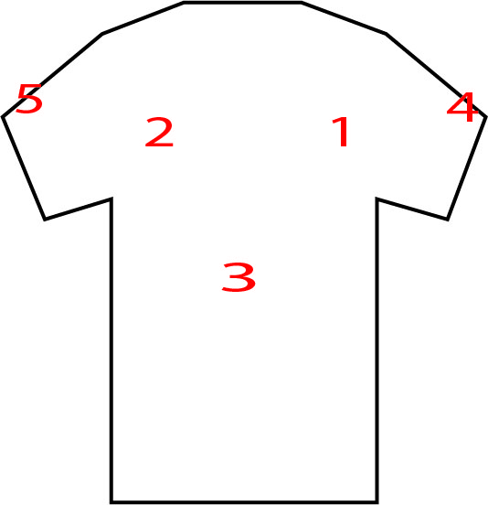 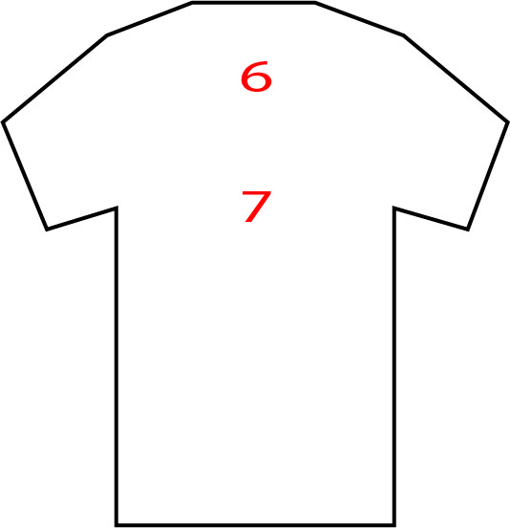 |  |  |  | 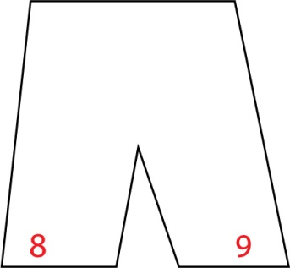

Merci d'indiquer le numéro de l'emplacement que vous souhaitez pour chacun de vos logos

Emplacement Logo | Intitulé (nom logo) | Couleur |  | Commentaires
 |  | Mono | Multi

Tampon : |  |  | Signature:

